상품제안서
KF94 비티 보건 마스크(대형) | 상품코드: F16635

 |  |  |  |  |  |  | 02-412-0044 | www.easy1.co.kr
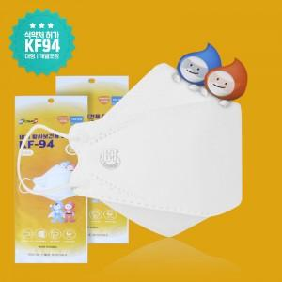

【상세/제작정보】 | 제품은 1박스 50매 포장되어있으며

【인쇄/포장옵션】 | 스티커 / 개별포장

【공급단가】 | 수량 | 500~ | 1,000~ | 2,000~ | 3,000~ | 5,000~
*VAT별도 | 단가 | 570원 | 560원 | 550원 | 530원 | 510원

【상품 URL】 | https://dev.easy1.co.kr:443/src/goods_detail.php?gdno=16635

